Sheet1
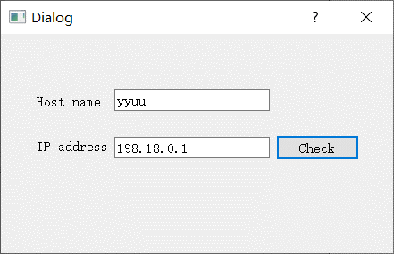
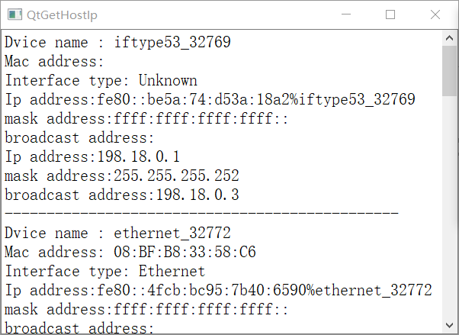
01 Qt网络编程知识体系

 | 1、涉及到网络编程，需要 在项目文件(xxx.pro)中添加 QT+=network

 | #include <QHostInfo>
 | #include <QNetworkInterface>

